master
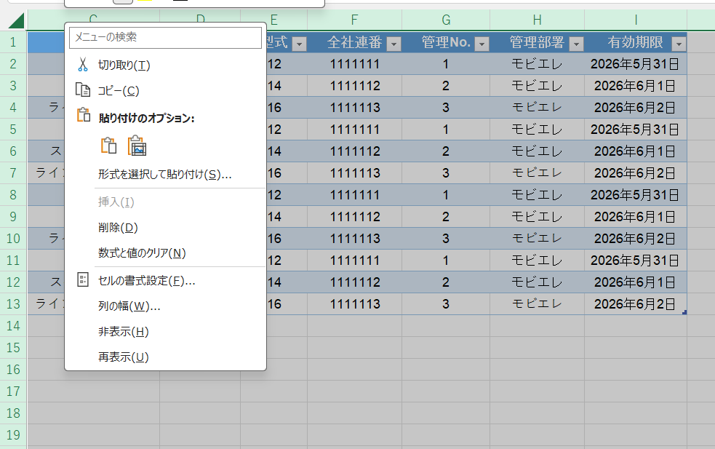
名称 | メーカ | 型式 | 全社連番 | 管理No. | 管理部署 | 有効期限
部屋1 | 11 | 12 | 1111111 | 1 | モビエレ | 2026-05-31
スペアナ | 13 | 14 | 1111112 | 2 | モビエレ | 2026-06-01
ラインレシーバ | 15 | 16 | 1111113 | 3 | モビエレ | 2026-06-02
部屋1 | 11 | 12 | 1111111 | 1 | モビエレ | 2026-05-31
スペアナ 輻射 | 13 | 14 | 1111112 | 2 | モビエレ | 2026-06-01
ラインレシーバ輻射 | 15 | 16 | 1111113 | 3 | モビエレ | 2026-06-02
部屋2 | 11 | 12 | 1111111 | 1 | モビエレ | 2026-05-31
スペアナ | 13 | 14 | 1111112 | 2 | モビエレ | 2026-06-01
ラインレシーバ | 15 | 16 | 1111113 | 3 | モビエレ | 2026-06-02
部屋2 | 11 | 12 | 1111111 | 1 | モビエレ | 2026-05-31
スペアナ 輻射 | 13 | 14 | 1111112 | 2 | モビエレ | 2026-06-01
ラインレシーバ輻射 | 15 | 16 | 1111113 | 3 | モビエレ | 2026-06-02

選択肢てCtrl＋0で列非表示 |  |  | 左上を教えて全選択して右クリック>再表示で戻す

